Sheet1
첼시 후면 카메라 보호 강화유리
STI : 02 6673 4900 , Fax : 02 6406 6543
배송주소:
제품명 | 첼시 후면 카메라 보호 강화유리
이미지 | 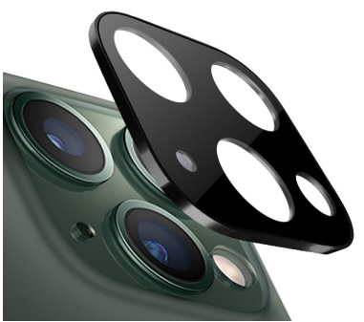 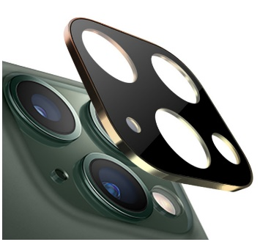 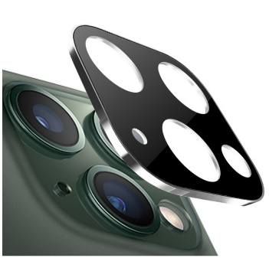 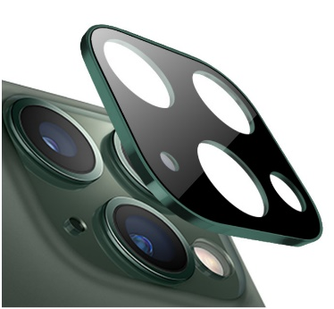  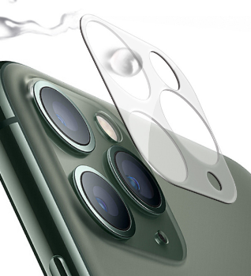
구분/색상 | 블랙 | 골드 | 실버 | 그린 | 클리어 | 클리어 (빛번짐보호타입)
아이폰11 |  |  |  | X |  | X
아이폰11 PRO/PRO MAX | X | X |  | X |  | X
아이폰12 mini | X | X | X | X |  | X
아이폰12 mini (빛번짐보호타입) | X | X | X | X |  | X
아이폰12 | X | X | X | X |  | X
아이폰12 (빛번짐보호타입) | X | X | X | X |  | X
아이폰12 PRO | X | X | X | X |  | X
아이폰12 PRO (빛번짐보호타입) | X | X | X | X |  | X
아이폰12 PRO MAX | X | X | X | X |  | X
아이폰12 PRO MAX (빛번짐보호타입) | X | X | X | X |  | X
아이폰13mini 아이폰13 | X | X | X | X |  | X
아이폰13 PRO 아이폰13 PRO MAX | X | X | X | X |  | X
아이폰14/14PLUS-호환 | X | X | X | X |  | X
아이폰14PRO/14PROMAX-호환 | X | X | X | X |  | X
아이폰15/아이폰15 PLUS-호환 | X | X | X | X |  | X
아이폰15 PRO/15PRO MAX-호환 | X | X | X | X |  | X
갤럭시S20 FE (G781) | X | X | X | X |  | X
갤럭시S20 (G981) | X | X | X | X |  | X
갤럭시S20플러스 (G986) | X | X | X | X |  | X
갤럭시S20울트라 (G988) | X | X | X | X |  | X
갤럭시S21 (G991) | X | X | X | X |  | X
갤럭시S21플러스 (G996) | X | X | X | X |  | X
갤럭시S21울트라 (G998) | X | X | X | X |  | X
갤럭시S22(S901)/S22플러스(S906)-호환 | X | X | X | X |  | X
갤럭시S22울트라(S908)-★케이스 | X | X | X | X |  | X
갤럭시S23(S911)/갤럭시S23플러스(S916)-호환) | X | X | X | X |  | X
갤럭시S23울트라(S918) | X | X | X | X |  | X
갤럭시노트10 (N971) 갤럭시노트10플러스 (N976) |  | X | X | X | X | X
갤럭시노트20 (N981) | X | X | X | X |  | X
갤럭시노트20울트라 (N986) | X | X | X | X |  | X
갤럭시A12 (A125) | X | X | X | X |  | X
갤럭시A42 (A426) | X | X | X | X |  | X

